Sheet
开启关闭 | 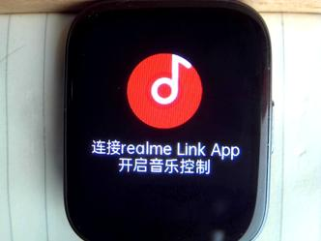 关闭音乐 | 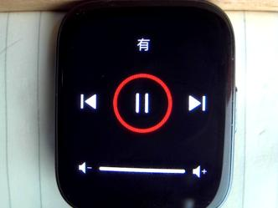 打开音乐
china | 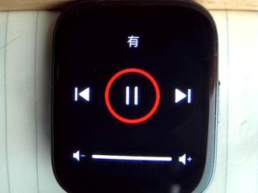 有 | 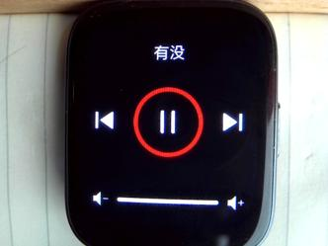 有没 | 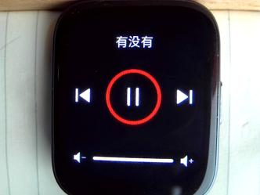 有没有 |  有没有人 |  有没有人曾 | 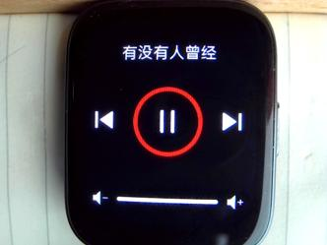 有没有人曾经 | 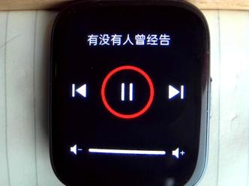 有没有人曾经告 | 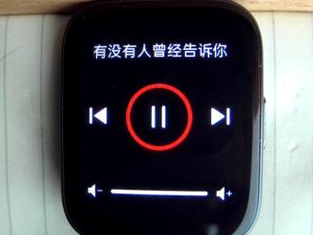 有没有人曾经告诉你 | 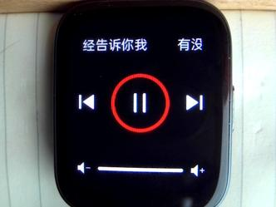 有没有人曾经告诉你我 | 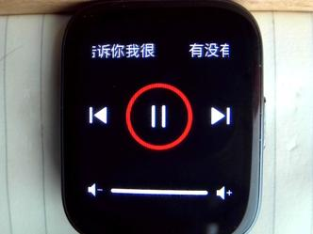 有没有人曾告诉你我很 | 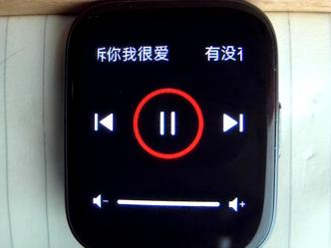 有没有人曾告诉你我很爱 | 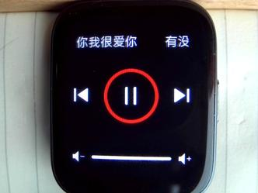 有没有人曾告诉你我很爱你
english | 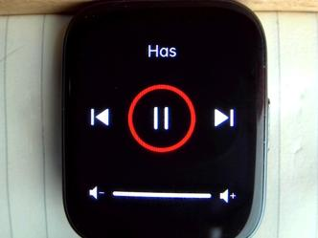 Has | 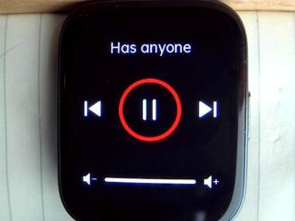 Has anyone | 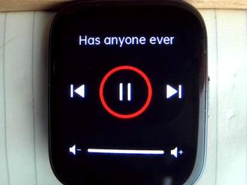 Has anyone ever | 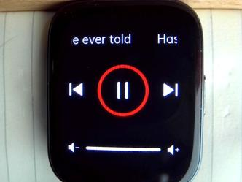 Has anyone ever told | 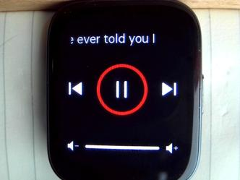 Has anyone ever told you I | 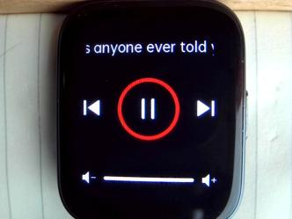 Has anyone ever told you I love | 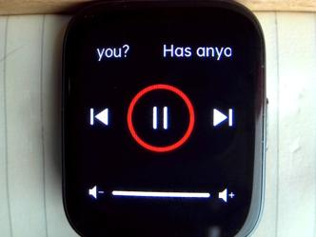 Has anyone ever told you I love you?
spanish | 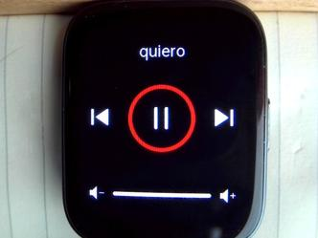 quiero |  quiero ser | 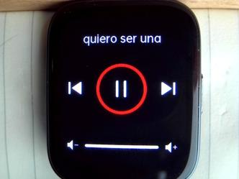 quiero ser una | 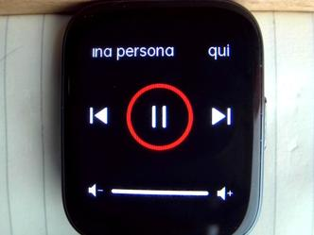 quiero ser una persona | 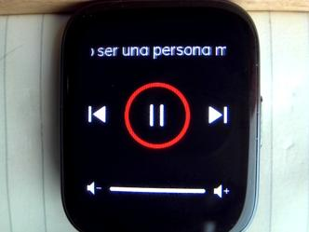 quiero ser una persona muy | 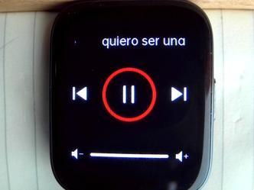 quiero ser una persona muy fuerte | 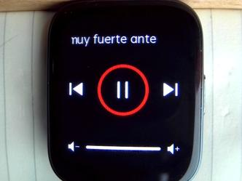 quiero ser una persona muy fuerte ante | 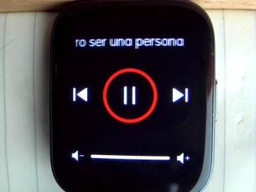 quiero ser una persona muy fuerte ante el | 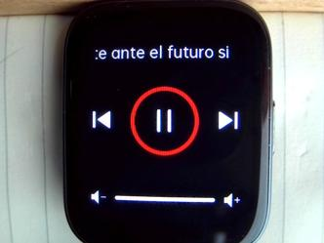 quiero ser una persona muy fuerte ante el futuro si | 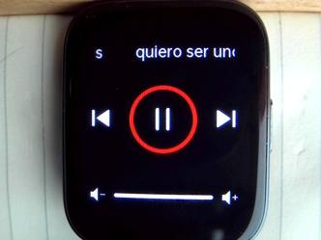 quiero ser una persona muy fuerte ante el futuro si me ayudas
italian |  Voglio |  Voglio essere |  Voglio essere una | 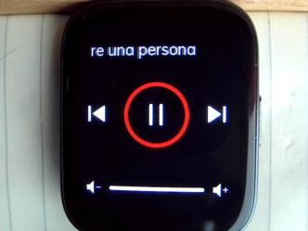 Voglio essere una persona |  Voglio essere una persona molto |  Voglio essere una persona molto forte | 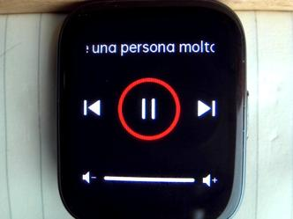 Voglio essere una persona molto forte prima | 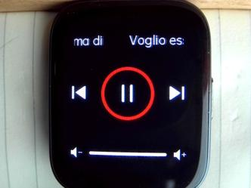 Voglio essere una persona molto forte prima di |  Voglio essere una persona molto forte prima di il
german | 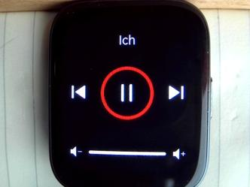 Ich | 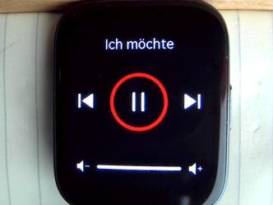 Ich möchte | 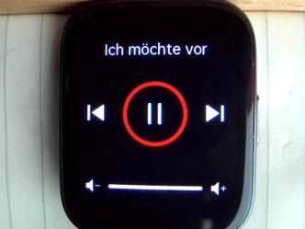 Ich möchte vor |  Ich möchte vor der | 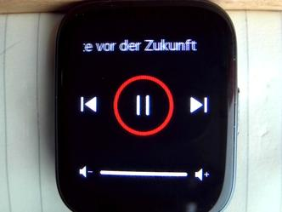 Ich möchte vor der Zukunft |  Ich möchte vor der Zukunft eine | 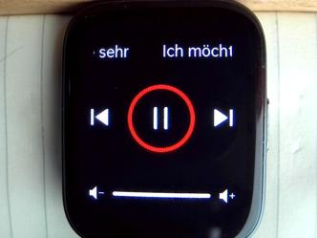 Ich möchte vor der Zukunft eine sehr |  Ich möchte vor der Zukunft eine sehr starke | 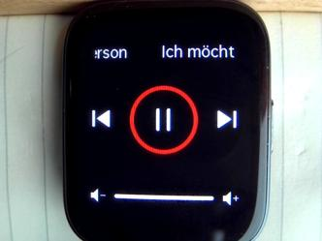 Ich möchte vor der Zukunft eine sehr starke Person |  Ich möchte vor der Zukunft eine sehr starke Person sein
dutch | 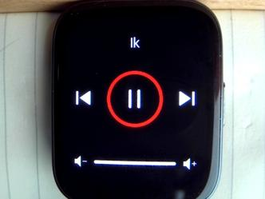 Ik |  Ik wil |  Ik wil in |  Ik wil in de | 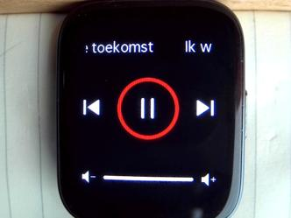 Ik wil in de toekomst | 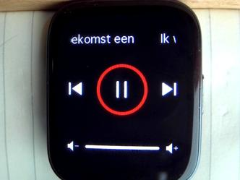 Ik wil in de toekomst een |  Ik wil in de toekomst een sterk | 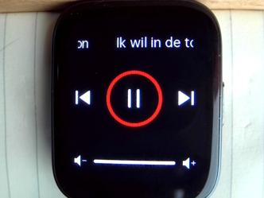 Ik wil in de toekomst een sterk persoon | 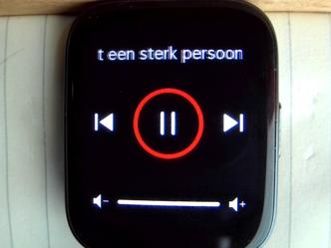 Ik wil in de toekomst een sterk persoon zijn | 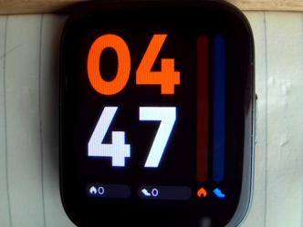 Ik wil in de toekomst een sterk persoon zijn als je |  Ik wil in de toekomst een sterk persoon zijn als je me
polish | 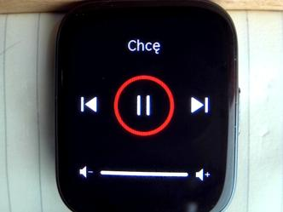 Chcę | 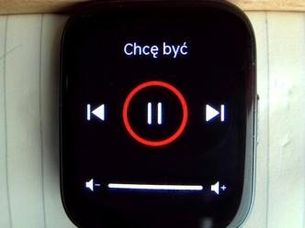 Chcę być | 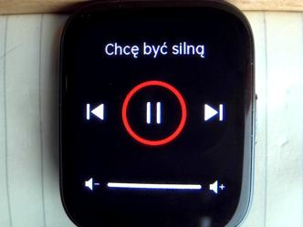 Chcę być silną | 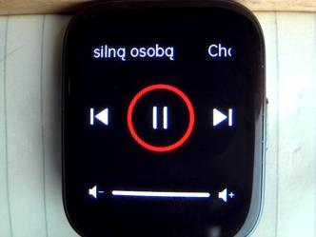 Chcę być silną osobą | 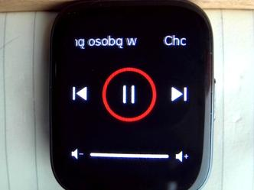 Chcę być silną osobą w |  Chcę być silną osobą w przyszłości |  Chcę być silną osobą w przyszłości, jeśli | 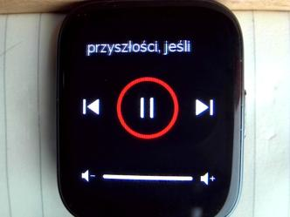 Chcę być silną osobą w przyszłości, jeśli |  Chcę być silną osobą w przyszłości, jeśli mi |  Chcę być silną osobą w przyszłości, jeśli mi pomożesz
portuguese |  Eu | 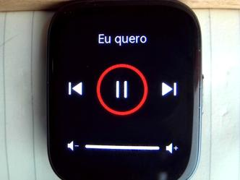 Eu quero |  Eu quero ser |  Eu quero ser uma |  Eu quero ser uma pessoa |  Eu quero ser uma pessoa forte |  Eu quero ser uma pessoa forte no |  Eu quero ser uma pessoa forte no futuro |  Eu quero ser uma pessoa forte no futuro se |  Eu quero ser uma pessoa forte no futuro se você |  Eu quero ser uma pessoa forte no futuro se você me |  Eu quero ser uma pessoa forte no futuro se você me ajudar
hindi |  मैं |  मैं भविष्य |  ैं भविष्य में |  मैं भविष्य में एक |  मैं भविष्य में एक मजबूत |  मैं भविष्य में एक मजबूत इंसान |  मैं भविष्य में एक मजबूत इंसान बनना |  मैं भविष्य में एक मजबूत इंसान बनना चाहता |  मैं भविष्य में एक मजबूत इंसान बनना चाहता हूं अगर |  मैं भविष्य में एक मजबूत इंसान बनना चाहता हूं अगर आप |  मैं भविष्य में एक मजबूत इंसान बनना चाहता हूं अग |  मैं भविष्य में एक मजबूत इंसान बनना चाहता हूं अगर आप मेरी |  मैं भविष्य में एक मजबूत इंसान बनना चाहता हूं अगर आप मेरी मदद करेंग
english_korean |  I도움이 |  I want 도움이 된다면 |  I want to be a 도움이 된다면 미래에 |  I want to be a strong 도움이 된다면 미래에 강한 |  I want to be a strong person in the 도움이 된다면 미래에 강한 사람이
字符长度测试 |  zxcvbnmasdfghjklqwertyuiopZXCVBNMASDFGHJKLQWERTYUIOP |  zxcvbnmasdfghjklqwertyuiopZXCVBNMASDFGHJKLQWERTYUIOPzxcvbnmasdfghjklqwertyuiopZXCVBNMASDFGHJKLQWERTYUIOP
事件提醒 |  音乐界面 |   音乐进入喝水提醒 |   音乐界面 |  音乐进入消息提醒

